Resultados Aoki Velloso
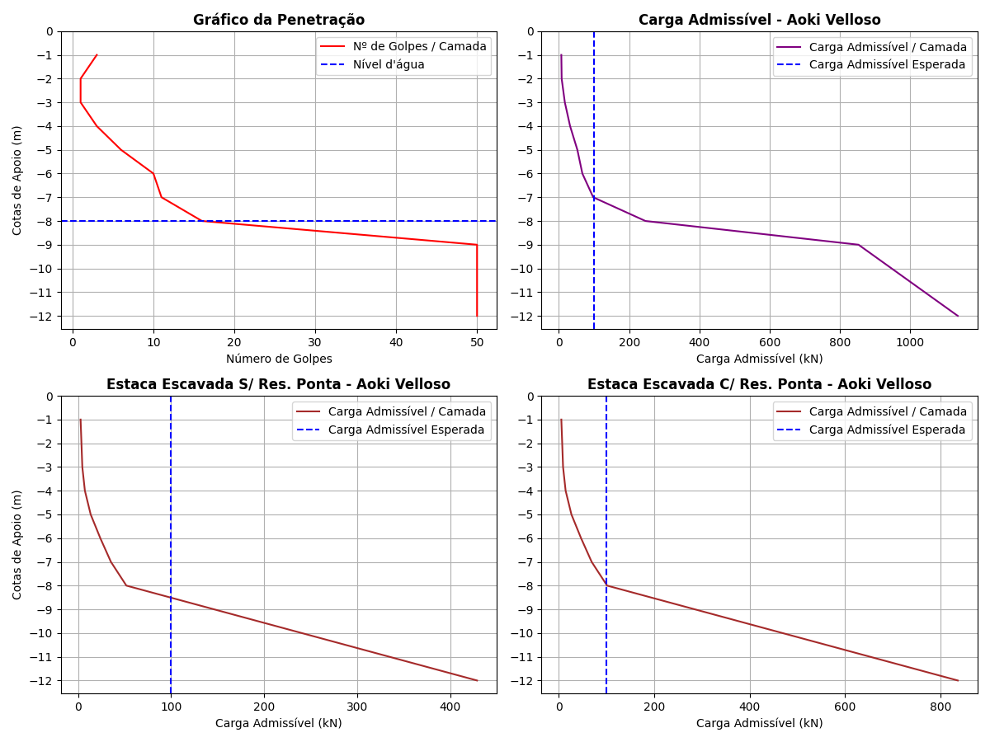
Cotas | K (kPa) | α (%) | rp (kPa) | Rp (kN) | rl (kPa) | Rl (kN) | Rl Acum. (kN) | Rt (kN) | Padm (kN) | Padm Escavada S/Res. Ponta (kN) | Padm Escavada C/Res. Ponta (kN)
-1 | 230 | 3.4 | 115 | 8.13 | 5.87 | 5.53 | 5.53 | 13.66 | 6.83 | 2.76 | 5.39
-2 | 230 | 3.4 | 115 | 8.13 | 1.96 | 1.85 | 7.38 | 15.51 | 7.76 | 3.69 | 7.2
-3 | 230 | 3.4 | 345 | 24.39 | 1.96 | 1.85 | 9.23 | 33.62 | 16.81 | 4.62 | 9
-4 | 230 | 3.4 | 690 | 48.77 | 5.87 | 5.53 | 14.76 | 63.53 | 31.76 | 7.38 | 14.39
-5 | 220 | 4 | 1100 | 77.75 | 13.2 | 12.44 | 27.2 | 104.95 | 52.48 | 13.6 | 26.52
-6 | 220 | 4 | 1210 | 85.53 | 22 | 20.73 | 47.93 | 133.46 | 66.73 | 23.96 | 46.73
-7 | 220 | 4 | 1760 | 124.41 | 24.2 | 22.81 | 70.74 | 195.15 | 97.58 | 35.37 | 68.97
-8 | 220 | 4 | 5500 | 388.77 | 35.2 | 33.18 | 103.92 | 492.69 | 246.34 | 51.96 | 101.32
-9 | 800 | 2 | 20000 | 1413.72 | 200 | 188.5 | 292.42 | 1706.14 | 853.07 | 146.21 | 285.11
-10 | 800 | 2 | 20000 | 1413.72 | 200 | 188.5 | 480.92 | 1894.64 | 947.32 | 240.46 | 468.9
-11 | 800 | 2 | 20000 | 1413.72 | 200 | 188.5 | 669.42 | 2083.14 | 1041.57 | 334.71 | 652.68
-12 | 800 | 2 | 20000 | 1413.72 | 200 | 188.5 | 857.92 | 2271.64 | 1135.82 | 428.96 | 836.47

Resultados Decourt Quaresma
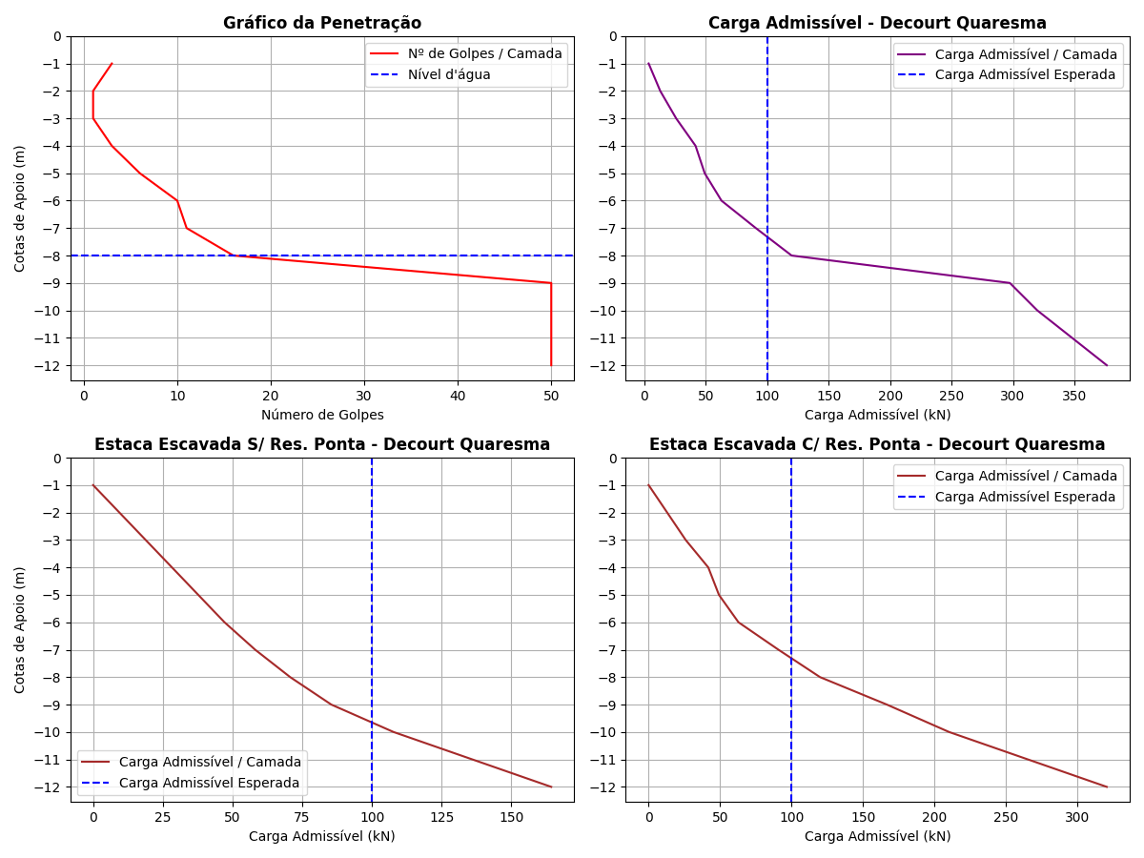
Cotas | Nsptl | Nsptp | C (kPa) | α | β | rp (kPa) | Rp (kN) | rl (kPa) | Rl (kN) | Rl Acum. (kN) | Rt (kN) | Padm (kN) | Padm Escavada S/Res. Ponta (kN) | Padm Escavada C/Res. Ponta (kN)
-1 | 3 | 1.67 | 200 | 0.3 | 1 | 334 | 7.08 | 0 | 0 | 0 | 7.08 | 3.54 | 0 | 0
-2 | 3 | 1.67 | 200 | 0.3 | 1 | 334 | 7.08 | 20 | 18.85 | 18.85 | 25.93 | 12.96 | 9.43 | 12.96
-3 | 3 | 3.33 | 200 | 0.3 | 1 | 666 | 14.12 | 20 | 18.85 | 37.7 | 51.82 | 25.91 | 18.85 | 25.91
-4 | 3 | 6.33 | 200 | 0.3 | 1 | 1266 | 26.85 | 20 | 18.85 | 56.55 | 83.4 | 41.7 | 28.28 | 41.7
-5 | 3 | 9 | 120 | 0.3 | 1 | 1080 | 22.9 | 20 | 18.85 | 75.4 | 98.3 | 49.15 | 37.7 | 49.15
-6 | 3 | 12.33 | 120 | 0.3 | 1 | 1479.6 | 31.38 | 20 | 18.85 | 94.25 | 125.63 | 62.82 | 47.12 | 62.82
-7 | 4 | 25.67 | 120 | 0.3 | 1 | 3080.4 | 65.32 | 23.33 | 21.99 | 116.24 | 181.56 | 90.78 | 58.12 | 90.78
-8 | 5 | 38.67 | 120 | 0.3 | 1 | 4640.4 | 98.4 | 26.67 | 25.14 | 141.38 | 239.78 | 119.89 | 70.69 | 119.89
-9 | 6.38 | 50 | 400 | 0.3 | 1 | 20000 | 424.12 | 31.27 | 29.47 | 170.85 | 594.97 | 297.48 | 85.42 | 166.58
-10 | 11.22 | 50 | 400 | 0.3 | 1 | 20000 | 424.12 | 47.4 | 44.67 | 215.52 | 639.64 | 319.82 | 107.76 | 210.13
-11 | 15 | 50 | 400 | 0.3 | 1 | 20000 | 424.12 | 60 | 56.55 | 272.07 | 696.19 | 348.1 | 136.04 | 265.27
-12 | 15 | 50 | 400 | 0.3 | 1 | 20000 | 424.12 | 60 | 56.55 | 328.62 | 752.74 | 376.37 | 164.31 | 320.4

Comparativo entre os Métodos
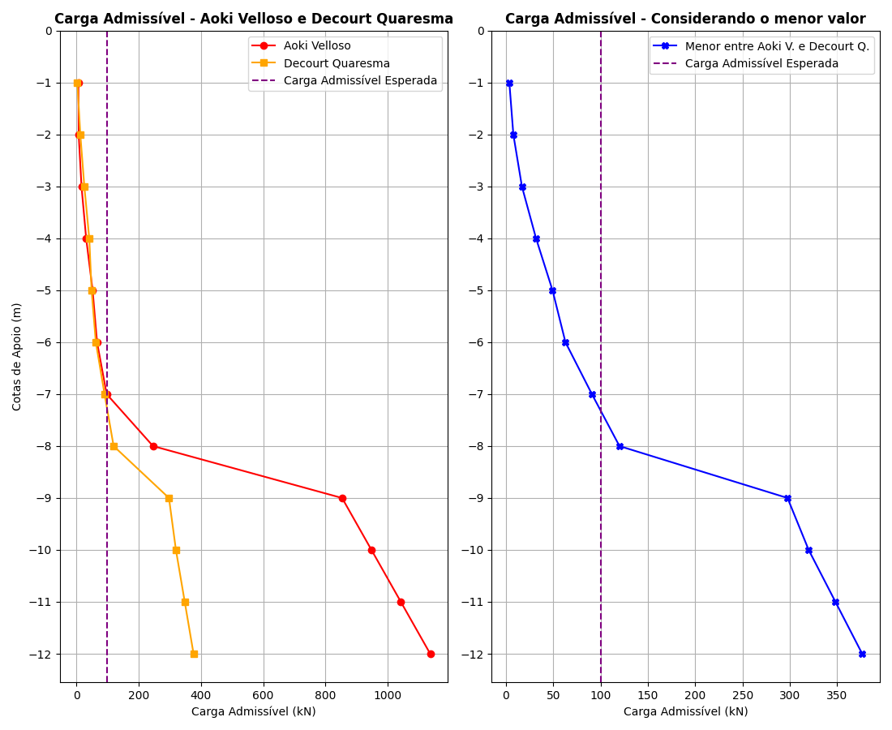
Cotas | Padm - Aoki Velloso (kN) | Padm - Decourt Quaresma (kN) | Menor valor entre os métodos (kN)
-1 | 6.83 | 3.54 | 3.54
-2 | 7.76 | 12.96 | 7.76
-3 | 16.81 | 25.91 | 16.81
-4 | 31.76 | 41.7 | 31.76
-5 | 52.48 | 49.15 | 49.15
-6 | 66.73 | 62.82 | 62.82
-7 | 97.58 | 90.78 | 90.78
-8 | 246.34 | 119.89 | 119.89
-9 | 853.07 | 297.48 | 297.48
-10 | 947.32 | 319.82 | 319.82
-11 | 1041.57 | 348.1 | 348.1
-12 | 1135.82 | 376.37 | 376.37

